Dashboard
BLOCK 92

 | VERSION | 1.0.0

Chuyên Đề Phát Triển Web 1

Evidance
 | 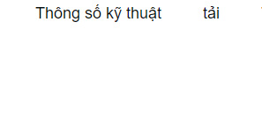 | lj

 | 

